Лист5
Наименование показателя |  |  |  |  |  |  | Код |  | Код | Деятельность |  |  | Деятельность по госу- |  |  | Приносящая доход |  | Итого
 |  |  |  |  |  |  | строки |  | аналитики | с целевыми средствами |  |  | дарственному заданию |  |  | деятельность
1 |  |  |  |  |  |  | 2 |  | 3 | 4 |  |  | 5 |  |  | 6 |  | 7
Операции с обязательствами |  |  |  |  |  |  | 510 |  |  | - |  |  | - |  |  | - |  | -
(стр. 520 + стр. 530 + стр. 540 + стр. 550 + стр. 560)
Чистое увеличение задолженности по внутренним привлеченным |  |  |  |  |  |  | 520 |  |  | - |  |  | - |  |  | - |  | -
заимствованиям
в том числе: |  |  |  |  |  |  | 521 |  | 710 | - |  |  | - |  |  | - |  | -
увеличение задолженности по внутренним привлеченным заимствованиям
уменьшение задолженности по внутренним привлеченным |  |  |  |  |  |  | 522 |  | 810 | - |  |  | - |  |  | - |  | -
заимствованиям
Чистое увеличение задолженности по внешним привлеченным |  |  |  |  |  |  | 530 |  |  | - |  |  | - |  |  | - |  | -
заимствованиям
в том числе: |  |  |  |  |  |  | 531 |  | 720 | - |  |  | - |  |  | - |  | -
увеличение задолженности по внешним привлеченным заимствованиям
уменьшение задолженности по внешним привлеченным заимствованиям |  |  |  |  |  |  | 532 |  | 820 | - |  |  | - |  |  | - |  | -
Чистое увеличение прочей кредиторской задолженности |  |  |  |  |  |  | 540 |  |  | - |  |  | - |  |  | - |  | -
в том числе: |  |  |  |  |  |  | 541 |  | 730 | - |  |  | - |  |  | - |  | -
увеличение прочей кредиторской задолженности
уменьшение прочей кредиторской задолженности |  |  |  |  |  |  | 542 |  | 830 | - |  |  | - |  |  | - |  | -
Чистое изменение доходов будущих периодов |  |  |  |  |  |  | 550 |  | х | - |  |  | - |  |  | - |  | -
Чистое изменение резервов предстоящих расходов |  |  |  |  |  |  | 560 |  | х | - |  |  | - |  |  | - |  | -

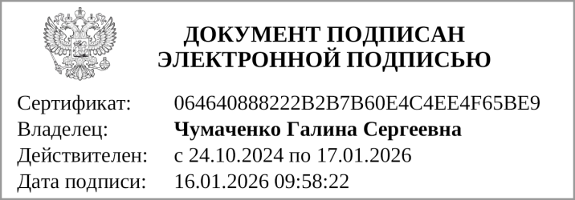


Руководитель |  |  | Чумаченко Г. С. |  |  |  |  |  |  | Главный бухгалтер |  |  |  |  |  |  | Филатова Е. М.
 | (подпись) |  | (расшифровка подписи) |  |  |  |  |  |  |  |  | (подпись) |  |  |  |  | (расшифровка подписи)

 |  | Централизованная бухгалтерия
 |  |  |  |  |  | (наименование, ОГРН, ИНН, КПП, местонахождение)

 |  | Руководитель
 |  | (уполномоченное лицо) |  |  | (должность) |  |  |  |  |  | (подпись) |  |  |  | (расшифровка подписи)

Исполнитель |  |  |  |  |  |  |  | Филатова Елена Михайловна
 | (должность) |  |  | (подпись) |  |  |  | (расшифровка подписи) |  |  |  |  |  | (телефон, e-mail)

"01" января 2026 г.

Документ подписан электронной подписью. Дата представления 16.01.2026 Главный бухгалтер(Филатова Елена Михайловна, Сертификат: 00B41AAF1B553B42C8A998BE5911519D7E, Действителен: с 23.12.2025 по 18.03.2027), Руководитель(Чумаченко Галина Сергеевна, Сертификат: 064640888222B2B7B60E4C4EE4F65BE9, Действителен: с 24.10.2024 по 17.01.2026)

